상품제안서
스위스밀리터리 바스타올+160g면사타올3P 세트(소) | 상품코드: S08290

 |  |  |  |  |  |  | 02-713-8555 | www.synergygift.co.kr
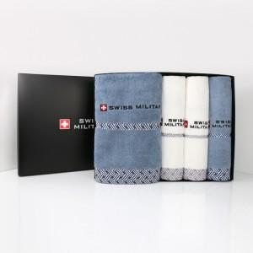

【상세/제작정보】

【인쇄/포장옵션】 | 실크, 자수 / 포장지포장

【공급단가】 | 수량 | 30~ | 50~ | 100~ | 300~ | 500~
*VAT별도 | 단가 | 26,390원 | 24,960원 | 23,750원 | 23,140원 | 22,730원

【상품 URL】 | https://www.synergygift.co.kr:443/src/goods_detail.php?gdno=2747

